Sheet1
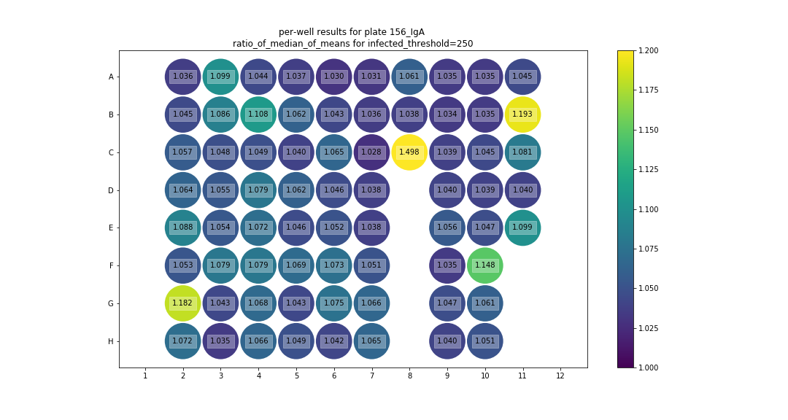
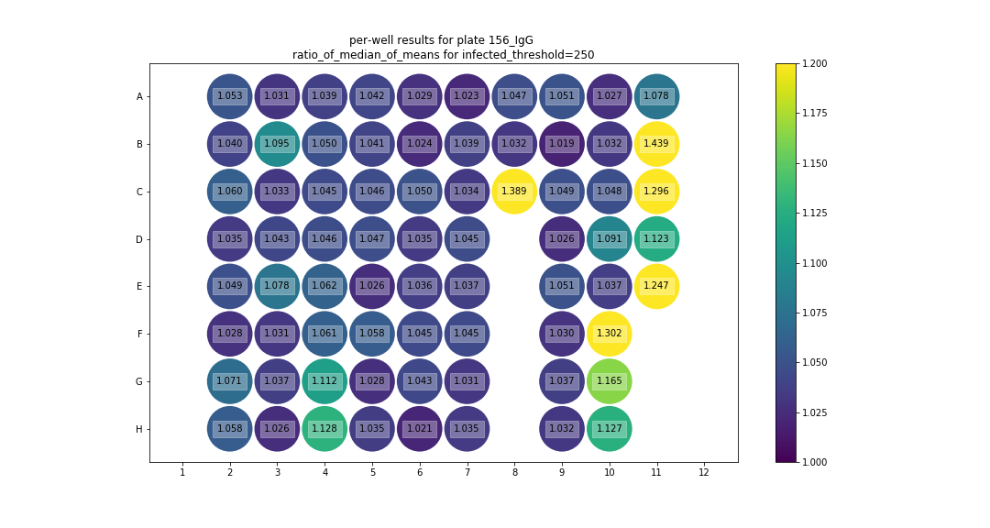
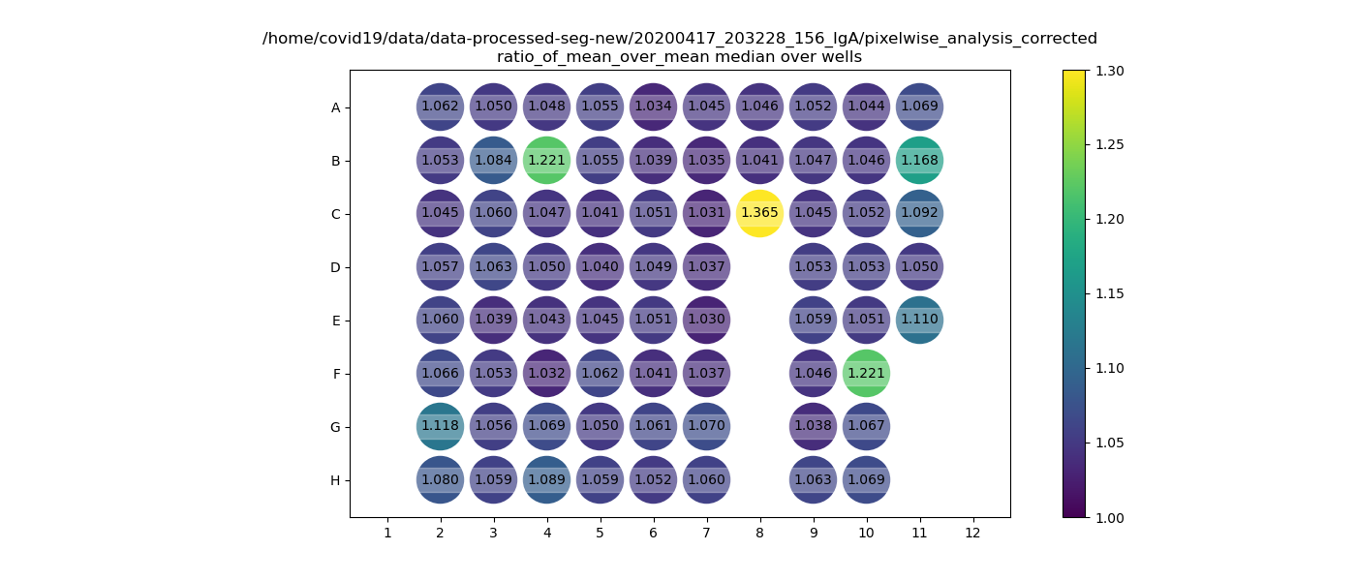
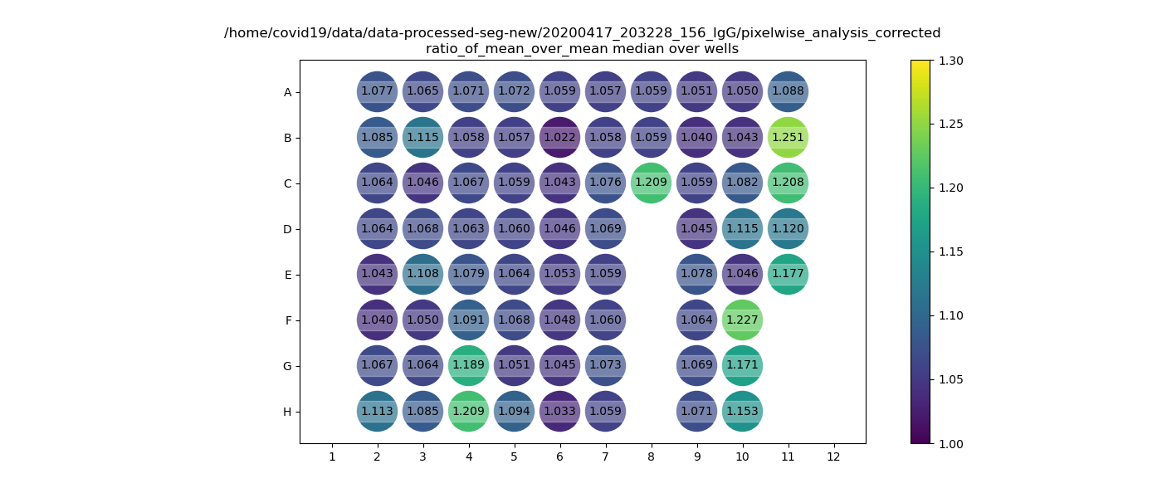
IgA |  |  |  |  |  |  |  |  |  |  |  |  | IgG

Plate5rep1 | 1 | 2 | 3 | 4 | 5 | 6 | 7 | 8 | 9 | 10 | 11 | 12 | Plate5rep1 | 1 | 2 | 3 | 4 | 5 | 6 | 7 | 8 | 9 | 10 | 11 | 12
A | X | B86 | B94 | B102 | A40 | A48 | A56 | A64 | M105 | M113 | P5461 | x | A | X | B86 | B94 | B102 | A40 | A48 | A56 | A64 | M105 | M113 | P5461 | x
 |  | V1838003 | V1836660 | V1836321 | V1643072 | V1700582 | V1507409 | V1922380 | 1 | 9 | P11 |  |  |  | V1838003 | V1836660 | V1836321 | V1643072 | V1700582 | V1507409 | V1922380 | 1 | 9 | P11
B | X | B87 | B95 | B103 | A41 | A49 | A57 | A35 | M106 | M114 | P5464 | x | B | X | B87 | B95 | B103 | A41 | A49 | A57 | A35 | M106 | M114 | P5464 | x
 |  | V1838004 | V1836661 | V1836322 | V1804975 | V1638476 | V1512852 | V1701898 | 2 | 10 | P12 |  |  |  | V1838004 | V1836661 | V1836322 | V1804975 | V1638476 | V1512852 | V1701898 | 2 | 10 | P12
C | X | B88 | B96 | B104 | A42 | A50 | A58 | positive control patient 0 | M107 | M115 | P5470 | x | C | X | B88 | B96 | B104 | A42 | A50 | A58 | positive control patient 0 | M107 | M115 | P5470 | x
 |  | V1838005 | V1836339 | V1835950 | V1605649 | V1740700 | V1514573 | (C1f) | 3 | 11 | P13 |  |  |  | V1838005 | V1836339 | V1835950 | V1605649 | V1740700 | V1514573 | (C1f) | 3 | 11 | P13
D | X | B89 | B97 | B105 | A43 | A51 | A59 | x | M108 | M116 | P5476 | x | D | X | B89 | B97 | B105 | A43 | A51 | A59 |  | M108 | M116 | P5476 | x
 |  | V1836849 | V1836340 | V1835951 | V1602039 | V1726265 | V1730623 |  | 4 | 12 | P14 |  |  |  | V1836849 | V1836340 | V1835951 | V1602039 | V1726265 | V1730623 | x | 4 | 12 | P14
E | X | B90 | B98 | A36 | A44 | A52 | A60 | x | M109 | M117 | P5488 | x | E | X | B90 | B98 | A36 | A44 | A52 | A60 |  | M109 | M117 | P5488 | x
 |  | V1836915 | V1836341 | V1509510 | V1525539 | V1804955 | V1734033 |  | 5 | 21 | P15 |  |  |  | V1836915 | V1836341 | V1509510 | V1525539 | V1804955 | V1734033 | x | 5 | 21 | P15
F | X | B91 | B99 | A37 | A45 | A53 | A61 | x | M110 | P5432 | x | x | F | X | B91 | B99 | A37 | A45 | A53 | A61 | x | M110 | P5432 | x | x
 |  | V1836859 | V1836669 | 66624346 | V1529587 | V1909004 | V1726259 |  | 6 | P8 |  |  |  |  | V1836859 | V1836669 | 66624346 | V1529587 | V1909004 | V1726259 |  | 6 | P8
G | X | B92 | B100 | A38 | A46 | A54 | A62 | x | M111 | P5438 |  | x | G | X | B92 | B100 | A38 | A46 | A54 | A62 | x | M111 | P5438 | x | x
 |  | V1836860 | V1836670 | V1705967 | V1732650 | V1846298 | V1603875 |  | 7 | P9 | x |  |  |  | V1836860 | V1836670 | V1705967 | V1732650 | V1846298 | V1603875 |  | 7 | P9
H | X | B93 | B101 | A39 | A47 | A55 | A63 | x | M112 | P5452 | x | x | H | X | B93 | B101 | A39 | A47 | A55 | A63 | x | M112 | P5452 | x | x
 |  | V1836861 | V1836671 | V1625017 | V1704369 | V1945745 | V1922775 |  | 8 | P10 |  |  |  |  | V1836861 | V1836671 | V1625017 | V1704369 | V1945745 | V1922775 |  | 8 | P10

